Sayfa1
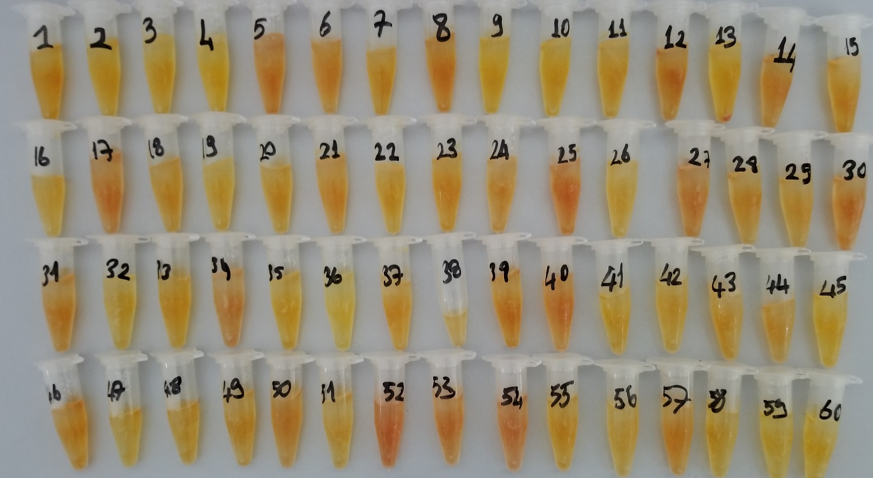
Numuneler | TAS (mmol/L) | TOS (µmol/L) | OSI
Numune-01 | 1.85 | 4.39 | 0.2372972973
Numune-02 | 1.85 | 4.39 | 0.2372972973
Numune-03 | 1.85 | 4.39 | 0.2372972973
Numune-04 | 1.85 | 4.39 | 0.2372972973
Numune-05 | 1.85 | 4.39 | 0.2372972973
Numune-06 | 1.85 | 4.39 | 0.2372972973
Numune-07 | 1.85 | 4.39 | 0.2372972973 | Sonuç ve görsel yalnızca örnek sunum amaçlıdır.
Numune-08 | 1.85 | 4.39 | 0.2372972973
Numune-09 | 1.85 | 4.39 | 0.2372972973
Numune-10 | 1.85 | 4.39 | 0.2372972973

Bu çalışmada "Relassay" marka kitler kullanılmıştır. |  |  |  | TAS:Total Antioxidant Status
Kullanılan cihaz: Mindray marka BS300 model tam otomatik cihaz |  |  |  | TOS: Total Oxidant Status
 |  |  |  | OSI: Oxidative Stress Index

